List1
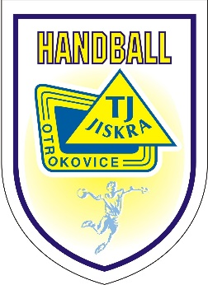

 | Jiskra Junior Handball Cup 2023

Vyplňte prosím žlutá pole
Tým:
Zodp.vedoucí: | Jméno: |  | tel.:

Typ ubytování: | Balíček A |  | Datum úhrady:

Přibl. počet osob: | Hráčky | Real.tým
 |  | Muži |  | Ženy

Poznámka

Informace: | Bližší iformace naleznete zde

Kontakt: | Zbyšek Cileček |  | e-mail: | zbysek@mujweb.cz
 | ředitel turnaje |  | mob.: | +420 603 527 268

 |  |  | razítko a podpis zástupce klubu

